MAYO
COTIZACIÓN PROPUESTA_MINERA PODEROSA_22.05.26
Nº | Cód. Artíc. | Artículo | Foto | Cant. | Costo Unit. (S/.) NO Incl. IGV | Tiempo Entrega | Detalles | Costo Total. (S/.) NO Incl. IGV |  |  | proveedor | Cod. Prod. Prov. | Obseraciones | costo $ | COSTO S/. | % | Resultado | Margen | Total | Cantidad | Costo MUESTRA Unidad | Movilidad | Total Producto | Tipo de Impresión | Costo impresión | Cant Color | Cant Lados | Cantidad por Millar | Costo Impresión | Empaq | Seguro CRT | Total | Costo S/. Sin IGV | I.G.V | TOTAL
1 | CUADERNO ECOLOGICO |  | Imagen Referencial | 100 | S/. 17.79 | 1 DE JUNIO | CUADERNO ECOLOGICO Medidas: Tamaño 18x13cm, con tapa y contratapa de rpet (tela de botellas recicladas) Material: Rpet de 400 grs , color BEIGE. Sublimación full color en tapas. Reverso y bordes de tapas sin impresión. Acabado: Anillado doble ring- BLANCO Hojas: 80 hojas avena. Impresas cuadriculas o de puntos con logo a un color en tira y retira. Presentación: Caja grupal, sin bolsa individual. * Arte y diseño debe ser facilitado por el cliente. | S/ 1,779.00 |  | 34% | ECOLOGICA COMUNICACIONES MELLS |  | s/ 7.50 + IGV |  | S/. 8.50 | 72 | S/. 6.12 | S/. 612.00 | S/. 14.62 | 100 | S/. 42.50 | S/. 180.00 | S/. 1,684.50 | Incluye | S/. 0.00 | 1 | 1 | 1 | S/. 0.00 | S/. 20.21 | S/. 68.19 | S/. 1,772.90 | S/. 17.73 | S/. 3.19 | S/. 20.92
2 | COTP-ALBA | TOMATODO ECOLOGICO | Imagen Referencial | 100 | S/. 18.99 |  | TOMATODO ECOLOGICO Material: Plástico + Fibra de Trigo + Bambú Capacidad: 550ml Dureza estándar Medida: 21x6.50 cm Diámetro. Tapa de Bambú Antigoteo + Sujetador Presentación: Caja grupa, Caja Individual *Incluye logo a 3 colores o full color en DTF a 1 lado. *Arte y diseño facilitado por el cliente. | S/ 1,899.00 |  | 29% | TIENDA PUBLCIITARIA |  |  |  | S/. 8.56 | 65 | S/. 5.56 | S/. 556.36 | S/. 14.12 | 100 | S/. 17.12 | S/. 180.00 | S/. 1,609.41 |  | S/. 210.00 | 1 | 1 | 1 | S/. 210.00 | S/. 12.13 | S/. 73.26 | S/. 1,904.79 | S/. 19.05 | S/. 3.43 | S/. 22.48
3 | BOLSA ECOLOGICA |  | Imagen Referencial | 220 | S/. 13.99 |  | BOLSA ECOLOGICA Medidas: 25 cm x 20 cm x 10 cm / 22 cm x 20 cm x 10 cm Material: Tocuyo/yute Modelo con asas, cosido y fuelle Color: Natural Presentación: Caja grupal, sin bolsa individual. *Incluye logo a full color color por un lado. *Arte y diseño facilitado por el cliente. | S/ 3,077.80 | S/. 16.69 | 31% | IGOE |  |  |  | S/. 7.97 | 55 | S/. 4.38 | S/. 963.90 | S/. 12.35 | 220 | S/. 23.90 | S/. 180.00 | S/. 2,920.34 |  | S/. 0.00 | 1 | 1 | 1 | S/. 0.00 | S/. 26.67 | S/. 117.88 | S/. 3,064.89 | S/. 13.93 | S/. 2.51 | S/. 16.44
 |  |  |  |  |  |  | SUBTOTAL SIN IGV | S/ 6,755.80 |  | 32% |  |  |  |  |  |  |  | S/. 2,132.25 |  |  |  | S/. 540.00 |  |  |  |  |  |  |  | S/. 59.01 | S/. 259.33

COTIZACIÓN PROPUESTA_MINERA PODEROSA_22.05.26
Nº | Cód. Artíc. | Artículo | Foto | Cant. | Costo Unit. (S/.) NO Incl. IGV | Tiempo Entrega | Detalles | Costo Total. (S/.) NO Incl. IGV | APROBADO |  | proveedor | Cod. Prod. Prov. | Obseraciones | costo $ | COSTO S/. | % | Resultado | Margen | Total | Cantidad | Costo MUESTRA Unidad | Movilidad | Total Producto | Tipo de Impresión | Costo impresión | Cant Color | Cant Lados | Cantidad por Millar | Costo Impresión | Empaq | Seguro CRT | Total | Costo S/. Sin IGV | I.G.V | TOTAL
1 | CUADERNO ECOLOGICO |  | Imagen Referencial | 80 | S/. 18.90 | 1 DE JUNIO | CUADERNO ECOLOGICO Medidas: Tamaño 18x13cm, con tapa y contratapa de rpet (tela de botellas recicladas) Material: Rpet de 400 grs , color BEIGE. Sublimación full color en tapas. Reverso y bordes de tapas sin impresión. Acabado: Anillado doble ring- BLANCO Hojas: 80 hojas avena. Impresas cuadriculas o de puntos con logo a un color en tira y retira. Presentación: Caja grupal, sin bolsa individual. * Arte y diseño debe ser facilitado por el cliente. | S/ 1,512.00 |  | 32% | ECOLOGICA COMUNICACIONES MELLS |  | s/ 7.50 + IGV |  | S/. 8.50 | 72 | S/. 6.12 | S/. 489.60 | S/. 14.62 | 80 | S/. 42.50 | S/. 180.00 | S/. 1,392.10 | Incluye | S/. 0.00 | 1 | 1 | 1 | S/. 0.00 | S/. 16.17 | S/. 56.33 | S/. 1,464.60 | S/. 18.31 | S/. 3.30 | S/. 21.60
2 | COTP-ALBA | TOMATODO ECOLOGICO | Imagen Referencial | 80 | S/. 19.90 |  | TOMATODO ECOLOGICO Material: Plástico + Fibra de Trigo + Bambú Capacidad: 550ml Dureza estándar Medida: 21x6.50 cm Diámetro. Tapa de Bambú Antigoteo + Sujetador Presentación: Caja grupa, Caja Individual *Incluye logo a 3 colores o full color en DTF a 1 lado. *Arte y diseño facilitado por el cliente. | S/ 1,592.00 |  | 28% | TIENDA PUBLCIITARIA |  |  |  | S/. 8.56 | 65 | S/. 5.56 | S/. 445.08 | S/. 14.12 | 80 | S/. 17.12 | S/. 160.00 | S/. 1,306.95 |  | S/. 210.00 | 1 | 1 | 1 | S/. 210.00 | S/. 9.70 | S/. 61.07 | S/. 1,587.72 | S/. 19.85 | S/. 3.57 | S/. 23.42
3 | BOLSA ECOLOGICA |  | Imagen Referencial | 220 | S/. 13.99 |  | BOLSA ECOLOGICA Medidas: 25 cm x 20 cm x 10 cm / 22 cm x 20 cm x 10 cm Material: Tocuyo/yute Modelo con asas, cosido y fuelle Color: Natural Presentación: Caja grupal, sin bolsa individual. *Incluye logo a full color color por un lado. *Arte y diseño facilitado por el cliente. | S/ 3,077.80 | S/. 16.69 | 31% | IGOE |  |  |  | S/. 7.97 | 55 | S/. 4.38 | S/. 963.90 | S/. 12.35 | 220 | S/. 23.90 | S/. 180.00 | S/. 2,920.34 |  | S/. 0.00 | 1 | 1 | 1 | S/. 0.00 | S/. 26.67 | S/. 117.88 | S/. 3,064.89 | S/. 13.93 | S/. 2.51 | S/. 16.44
 |  |  |  |  |  |  | SUBTOTAL SIN IGV | S/ 6,181.80 |  | 31% |  |  |  |  |  |  |  | S/. 1,898.58 |  |  |  | S/. 520.00 |  |  |  |  |  |  |  | S/. 52.54 | S/. 235.28

COTIZACIÓN PROPUESTA_MINERA PODEROSA_22.05.26
Nº | Cód. Artíc. | Artículo | Foto | Cant. | Costo Unit. (S/.) NO Incl. IGV | Tiempo Entrega | Detalles | Costo Total. (S/.) NO Incl. IGV |  |  | proveedor | Cod. Prod. Prov. | Obseraciones | costo $ | COSTO S/. | % | Resultado | Margen | Total | Cantidad | Costo MUESTRA Unidad | Movilidad | Total Producto | Tipo de Impresión | Costo impresión | Cant Color | Cant Lados | Cantidad por Millar | Costo Impresión | Empaq | Seguro CRT | Total | Costo S/. Sin IGV | I.G.V | TOTAL
1 | CUADERNO ECOLOGICO |  | Imagen Referencial | 80 | S/. 19.59 | 1 DE JUNIO | CUADERNO ECOLOGICO Medidas: Tamaño 18x13cm, con tapa y contratapa de rpet (tela de botellas recicladas) Material: Rpet de 400 grs , color BEIGE. Sublimación full color en tapas. Reverso y bordes de tapas sin impresión. Acabado: Anillado doble ring- BLANCO Hojas: 80 hojas avena. Impresas cuadriculas o de puntos con logo a un color en tira y retira. Presentación: Caja grupal, sin bolsa individual. * Arte y diseño debe ser facilitado por el cliente. | S/ 1,567.20 |  | 31% | ECOLOGICA COMUNICACIONES MELLS |  | s/ 7.50 + IGV |  | S/. 8.50 | 72 | S/. 6.12 | S/. 489.60 | S/. 14.62 | 80 | S/. 42.50 | S/. 180.00 | S/. 1,392.10 | Incluye | S/. 0.00 | 1 | 1 | 1 | S/. 0.00 | S/. 16.17 | S/. 56.33 | S/. 1,464.60 | S/. 18.31 | S/. 3.30 | S/. 21.60
2 | COTP-ALBA | TOMATODO ECOLOGICO | 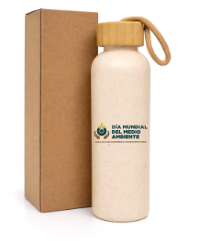 Imagen Referencial | 80 | S/. 20.90 |  | TOMATODO ECOLOGICO Material: Plástico + Fibra de Trigo + Bambú Capacidad: 550ml Dureza estándar Medida: 21x6.50 cm Diámetro. Tapa de Bambú Antigoteo + Sujetador Presentación: Caja grupa, Caja Individual *Incluye logo a 3 colores o full color en DTF a 1 lado. *Arte y diseño facilitado por el cliente. | S/ 1,672.00 |  | 27% | TIENDA PUBLCIITARIA |  |  |  | S/. 8.56 | 65 | S/. 5.56 | S/. 445.08 | S/. 14.12 | 80 | S/. 17.12 | S/. 160.00 | S/. 1,306.95 |  | S/. 210.00 | 1 | 1 | 1 | S/. 210.00 | S/. 9.70 | S/. 61.07 | S/. 1,587.72 | S/. 19.85 | S/. 3.57 | S/. 23.42
3 | BOLSA ECOLOGICA |  | Imagen Referencial | 220 | S/. 14.69 |  | BOLSA ECOLOGICA Medidas: 25 cm x 20 cm x 10 cm / 22 cm x 20 cm x 10 cm Material: Tocuyo/yute Modelo con asas, cosido y fuelle Color: Natural Presentación: Caja grupal, sin bolsa individual. *Incluye logo a full color color por un lado. *Arte y diseño facilitado por el cliente. | S/ 3,231.80 | S/. 16.69 | 31% | IGOE |  |  |  | S/. 7.97 | 58 | S/. 4.62 | S/. 1,016.47 | S/. 12.59 | 220 | S/. 23.90 | S/. 180.00 | S/. 2,972.92 |  | S/. 0.00 | 1 | 1 | 1 | S/. 0.00 | S/. 26.67 | S/. 119.98 | S/. 3,119.57 | S/. 14.18 | S/. 2.55 | S/. 16.73
 |  |  |  |  |  |  | SUBTOTAL SIN IGV | S/ 6,471.00 |  | 30% |  |  |  |  |  |  |  | S/. 1,951.16 |  |  |  | S/. 520.00 |  |  |  |  |  |  |  | S/. 52.54 | S/. 237.38

COTIZACIÓN PROPUESTA_MINERA PODEROSA_22.05.26
Nº | Cód. Artíc. | Artículo | Foto | Cant. | Costo Unit. (S/.) NO Incl. IGV | Tiempo Entrega | Detalles | Costo Total. (S/.) NO Incl. IGV |  |  | proveedor | Cod. Prod. Prov. | Obseraciones | costo $ | COSTO S/. | % | Resultado | Margen | Total | Cantidad | Costo MUESTRA Unidad | Movilidad | Total Producto | Tipo de Impresión | Costo impresión | Cant Color | Cant Lados | Cantidad por Millar | Costo Impresión | Empaq | Seguro CRT | Total | Costo S/. Sin IGV | I.G.V | TOTAL
1 | CUADERNO ECOLOGICO |  | 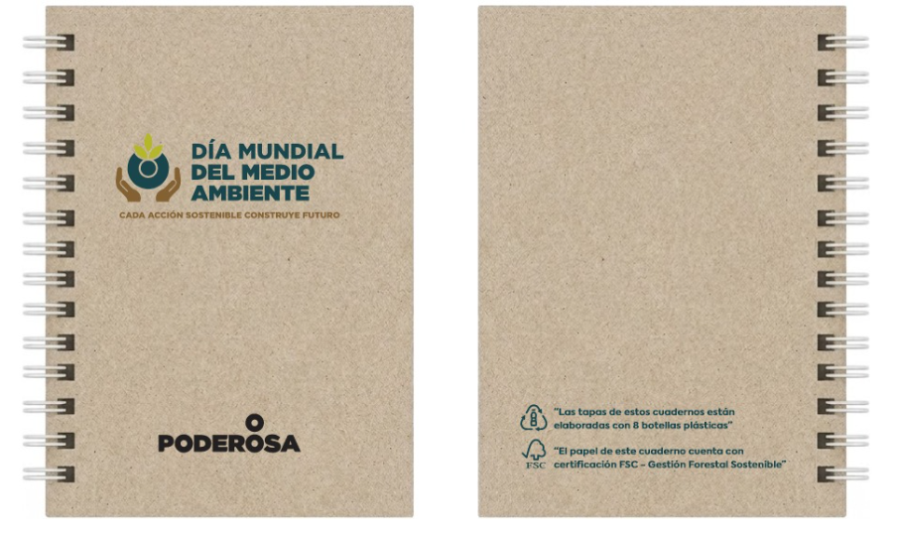 Imagen Referencial | 100 | S/. 17.99 | 1 DE JUNIO | CUADERNO ECOLOGICO Medidas: Tamaño 18x13cm, con tapa y contratapa de rpet (tela de botellas recicladas) Material: Rpet de 400 grs , color BEIGE. Sublimación full color en tapas. Reverso y bordes de tapas sin impresión. Acabado: Anillado doble ring- BLANCO Hojas: 80 hojas avena. Impresas cuadriculas o de puntos con logo a un color en tira y retira. Presentación: Caja grupal, sin bolsa individual. * Arte y diseño debe ser facilitado por el cliente. | S/ 1,799.00 |  | 38% | ECOLOGICA COMUNICACIONES MELLS |  | s/ 7.50 + IGV |  | S/. 7.50 | 90 | S/. 6.75 | S/. 675.00 | S/. 14.25 | 100 | S/. 37.50 | S/. 180.00 | S/. 1,642.50 | Incluye | S/. 0.00 | 1 | 1 | 1 | S/. 0.00 | S/. 20.21 | S/. 66.51 | S/. 1,729.22 | S/. 17.29 | S/. 3.11 | S/. 20.40
2 | COEF-GP- 211025B | MUG ECOLOGICO | Imagen Referencial | 100 | S/. 15.00 |  | MUG ECOLOGICO Material: Fibra de trigo. Medidas: Altura: 17.5 cm, Ancho: 6 cm (Aprox). Capacidad: 450ml Colores: Rosado, celese, verde y natural. Presentación: Caja grupal, sin bolsa individual. *Incluye logo a 3 colores o full color en DTF a 1 lado. *Arte y diseño facilitado por el cliente. | S/ 1,500.00 |  | 28% | FACUNDO |  | S/ 6.70 inc ligv |  | S/. 5.68 | 74 | S/. 4.20 | S/. 420.17 | S/. 9.88 | 100 | S/. 11.36 | S/. 150.00 | S/. 1,149.32 |  | S/. 280.00 | 1 | 1 | 1 | S/. 280.00 | S/. 12.13 | S/. 57.66 | S/. 1,499.10 | S/. 14.99 | S/. 2.70 | S/. 17.69
2 | MUG ECOLOGICO CON SORBETE |  | Imagen Referencial | 100 | S/. 16.50 |  | MUG ECOLOGICO CON SORBETE Medidas:Altura: 14.9 cm , Ancho: 9.7 cm (tapa) , Base 6.4cm Descripción: Material Fibra de Trigo con Caña capacidad 500 ml. Color: Natural Presentación: Caja grupal, sin bolsa individual. *Incluye logo a 3 colores o full color en DTF a 1 lado. *Arte y diseño facilitado por el cliente. | S/ 1,650.00 |  | 32% | FACUNDO |  | S/ 6.70 inc ligv |  | S/. 5.20 | 100 | S/. 5.20 | S/. 520.00 | S/. 10.40 | 100 | S/. 10.40 | S/. 200.00 | S/. 1,250.40 |  | S/. 280.00 | 1 | 1 | 1 | S/. 280.00 | S/. 12.13 | S/. 61.70 | S/. 1,604.23 | S/. 16.04 | S/. 2.89 | S/. 18.93
3 | COTP-MFT | MUG ECOLOGICO | Imagen Referencial | 100 | S/. 16.50 |  | MUG ECOLOGICO Material: Fibra de Trigo, con tapa con asa. Con o sin porta celular, segun lote. Medida Aprox. 16.5cm de Alto por 6 cm x 7cm Capacidad: 350 ml Colores: Natural, rosado, celeste o verde Presentación: Caja grupal, sin bolsa individual. *Incluye logo a 3 colores o full color en DTF a 1 lado. *Arte y diseño facilitado por el cliente. | S/ 1,650.00 |  | 29% | FACUNDO |  |  |  | S/. 6.44 | 75 | S/. 4.83 | S/. 482.83 | S/. 11.27 | 100 | S/. 12.88 | S/. 150.00 | S/. 1,289.48 |  | S/. 280.00 | 1 | 1 | 1 | S/. 280.00 | S/. 12.13 | S/. 63.26 | S/. 1,644.87 | S/. 16.45 | S/. 2.96 | S/. 19.41
4 | SORBETE PLEGABLE |  | Imagen Referencial | 100 | S/. 17.99 |  | SORBETE PLEGABLE Eco Sorbete de Acero Inoxidable estuche de plástico y colgador de silicona también trae limpiador colapsible Color: Verde claro, naranja, celeste, amarillo, negro, blanco, azul. Presentación: Caja grupal, sin bolsa individual. *Incluye logo a 1 o full color color por un lado. *Arte y diseño facilitado por el cliente. | S/ 1,799.00 |  | 25% | FIDELIZARTE |  |  |  | S/. 10.00 | 45 | S/. 4.50 | S/. 450.00 | S/. 14.50 | 100 | S/. 20.00 | S/. 100.00 | S/. 1,570.00 |  | S/. 150.00 | 1 | 1 | 1 | S/. 150.00 | S/. 4.85 | S/. 68.99 | S/. 1,793.84 | S/. 17.94 | S/. 3.23 | S/. 21.17
5 | BOLSA ECOLOGICA |  | 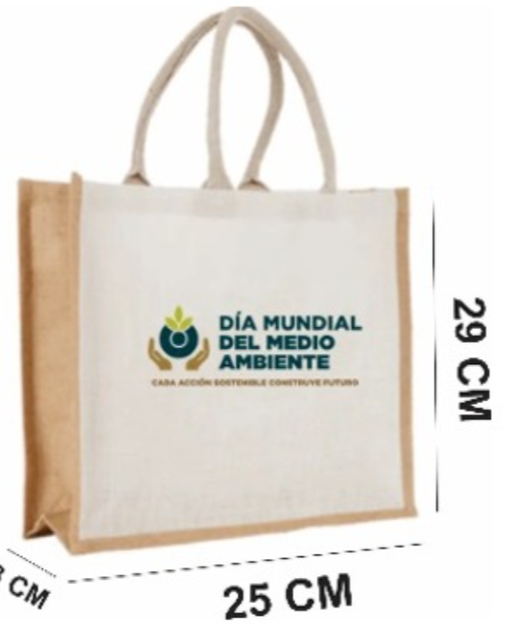 Imagen Referencial | 100 | S/. 16.69 |  | BOLSA ECOLOGICA Medidas: 29 x 25 cm x 10 cm Material: Tocuyo/yute Modelo con asas, cosido y fuelle Color: Natural Presentación: Caja grupal, sin bolsa individual. *Incluye logo a full color color por un lado. *Arte y diseño facilitado por el cliente. | S/ 1,669.00 |  | 35% | IGOE |  |  |  | S/. 8.39 | 70 | S/. 5.87 | S/. 587.29 | S/. 14.26 | 100 | S/. 25.17 | S/. 130.00 | S/. 1,581.44 |  | S/. 0.00 | 1 | 1 | 1 | S/. 0.00 | S/. 12.13 | S/. 63.74 | S/. 1,657.31 | S/. 16.57 | S/. 2.98 | S/. 19.56

COTIZACIÓN PROPUESTA_MINERA PODEROSA_19.05.25
Nº | Cód. Artíc. | Artículo | Foto | Cant. | Costo Unit. (S/.) NO Incl. IGV | Tiempo Entrega | Detalles | Costo Total. (S/.) NO Incl. IGV |  |  | proveedor | Cod. Prod. Prov. | Obseraciones | costo $ | COSTO S/. | % | Resultado | Margen | Total | Cantidad | Costo MUESTRA Unidad | Movilidad | Total Producto | Tipo de Impresión | Costo impresión | Cant Color | Cant Lados | Cantidad por Millar | Costo Impresión | Empaq | Seguro CRT | Total | Costo S/. Sin IGV | I.G.V | TOTAL
1 | MANTA PERSONALIZADA |  | Imagen Referencial | 100 | S/. 24.40 | 27/05 DE MAYO | MANTA PERSONALIZADA Material: Micropolar Color: A elegir. Acabado: Remalle o ribeteado a los bordes -Logo bordado en uno de los extremos -Medidas aprox : 1.45 x 1 mt Presentacion: bolsa individual * Incluye 1 logo bordado Regular, en una esquina. * Arte y diseño debe ser facilitado por el cliente. | S/ 2,440.00 |  | 25% | magaly textil IGOE |  | S/ 16.50 S/ 18.00 INCL IGV |  | S/. 15.45 | 40 | S/. 6.18 | S/. 618.03 | S/. 21.63 | 100 | S/. 30.90 | S/. 150.00 | S/. 2,343.99 | Incluye | S/. 0.00 | 1 | 1 | 1 | S/. 0.00 | S/. 20.21 | S/. 82.75 | S/. 2,446.95 | S/. 24.47 | S/. 4.40 | S/. 28.87
2 | COEF-GP- 211025B | MUG ECOLOGICO | Imagen Referencial | 100 | S/. 15.00 |  | MUG ECOLOGICO Material: Fibra de trigo. Medidas: Altura: 17.5 cm, Ancho: 6 cm (Aprox). Capacidad: 450ml Colores: Rosado, celese, verde y natural. Presentación: Caja grupal, sin bolsa individual. *Incluye logo a 3 colores o full color en DTF a 1 lado. *Arte y diseño facilitado por el cliente. | S/ 1,500.00 |  | 30% | FACUNDO |  | S/ 6.70 inc ligv |  | S/. 5.68 | 80 | S/. 4.54 | S/. 454.24 | S/. 10.22 | 100 | S/. 11.36 | S/. 150.00 | S/. 1,183.39 |  | S/. 250.00 | 1 | 1 | 1 | S/. 250.00 | S/. 12.13 | S/. 50.59 | S/. 1,496.11 | S/. 14.96 | S/. 2.69 | S/. 17.65
3 | CEPILLO ECOLOGICO |  | Imagen Referencial | 100 | S/. 8.49 |  | CEPILLO ECOLOGICO- GENERICO Material: Bambu Cerdas Suaves de colores surtidos. Presentación: Caja individual *Incluye logo a 1 o full color color por un lado. *Arte y diseño facilitado por el cliente. | S/ 849.00 |  | 31% | NUEVO PROVEEDOR. FB 951 767 799 |  | OPC.1 - Color Natural + Cajita S/2.80 C/U + IGV OPC. 2 S/ 1.95 + I GV OPC. 3 Varios Colores + cajita - S/ 3.50 |  | S/. 3.50 | 75 | S/. 2.63 | S/. 262.50 | S/. 6.13 | 100 | S/. 3.50 | S/. 120.00 | S/. 736.00 |  | S/. 80.00 | 1 | 1 | 1 | S/. 80.00 | S/. 4.85 | S/. 28.73 | S/. 849.58 | S/. 8.50 | S/. 1.53 | S/. 10.03
 |  |  |  |  |  |  | SUBTOTAL SIN IGV | S/ 4,789.00 |  | 28% |  |  |  |  |  |  |  | S/. 1,334.76 |  |  |  | S/. 420.00 |  |  |  |  |  |  |  | S/. 37.18 | S/. 162.07

